21 出生率（人口千人当たり）
 | 21 出生率（人口千人当たり）

 | 時点 2024(R6)年（毎年） |  |  |  |  |  |  | 平 均 値 |  |  |  | 4.3
 | 単位 －，人 |  |  |  |  |  |  | 標準偏差 |  |  |  | 1.6
 | 市町村名 | 指標 | 順位 |  | #REF! | 出生数 | 市町村名 | 指標 | 順位 |  | #REF! | 出生数

 | 千葉県 | 5.6 |  | － |  | 33,763 | 八街市 | 3.4 |  | 34 |  | 216
 | 千葉市 | 5.5 |  | 13 |  | 5,232 | 印西市 | 7.2 |  | 2 |  | 781
 | 銚子市 | 2.3 |  | 49 |  | 118 | 白井市 | 4.1 |  | 27 |  | 247
 | 市川市 | 6.8 |  | 4 |  | 3,220 | 富里市 | 4.5 |  | 24 |  | 205
 | 船橋市 | 5.9 |  | 9 |  | 3,722 | 南房総市 | 2.3 |  | 49 |  | 76
 | 館山市 | 3.9 |  | 29 |  | 167 | 匝瑳市 | 3.1 |  | 37 |  | 100
 | 木更津市 | 6.5 |  | 6 |  | 866 | 香取市 | 3.6 |  | 32 |  | 242
 | 松戸市 | 5.7 |  | 11 |  | 2,709 | 山武市 | 3.1 |  | 37 |  | 140
 | 野田市 | 4.8 |  | 18 |  | 707 | いすみ市 | 2.8 |  | 44 |  | 94
 | 茂原市 | 4.3 |  | 26 |  | 365 | 大網白里市 | 3.6 |  | 32 |  | 169
 | 成田市 | 5.3 |  | 15 |  | 656 | 酒々井町 | 4.4 |  | 25 |  | 85
 | 佐倉市 | 3.9 |  | 29 |  | 647 | 栄町 | 3.1 |  | 37 |  | 59
 | 東金市 | 4.7 |  | 22 |  | 254 | 神崎町 | 4.1 |  | 27 |  | 22
 | 旭 市 | 5.2 |  | 16 |  | 313 | 多古町 | 3.1 |  | 37 |  | 40
 | 習志野市 | 5.9 |  | 9 |  | 999 | 東庄町 | 2.7 |  | 46 |  | 33
 | 柏市 | 6.2 |  | 7 |  | 2,648 | 九十九里町 | 1.8 |  | 53 |  | 24
 | 勝浦市 | 2.3 |  | 49 |  | 34 | 芝山町 | 2.9 |  | 43 |  | 18
 | 市原市 | 4.8 |  | 18 |  | 1,242 | 横芝光町 | 3.8 |  | 31 |  | 82
 | 流山市 | 9.2 |  | 1 |  | 1,922 | 一宮町 | 5.0 |  | 17 |  | 60
 | 八千代市 | 6.6 |  | 5 |  | 1,307 | 睦沢町 | 2.8 |  | 44 |  | 18
 | 我孫子市 | 4.7 |  | 22 |  | 597 | 長生村 | 3.1 |  | 37 |  | 41
 | 鴨川市 | 4.8 |  | 18 |  | 142 | 白子町 | 3.2 |  | 36 |  | 32
 | 鎌ケ谷市 | 5.6 |  | 12 |  | 605 | 長柄町 | 3.3 |  | 35 |  | 20
 | 君津市 | 4.8 |  | 18 |  | 374 | 長南町 | 2.6 |  | 48 |  | 18
 | 富津市 | 3.0 |  | 42 |  | 120 | 大多喜町 | 1.9 |  | 52 |  | 15
 | 浦安市 | 5.4 |  | 14 |  | 903 | 御宿町 | 1.2 |  | 54 |  | 8
 | 四街道市 | 6.1 |  | 8 |  | 569 | 鋸南町 | 2.7 |  | 46 |  | 18
 | 袖ケ浦市 | 7.1 |  | 3 |  | 462

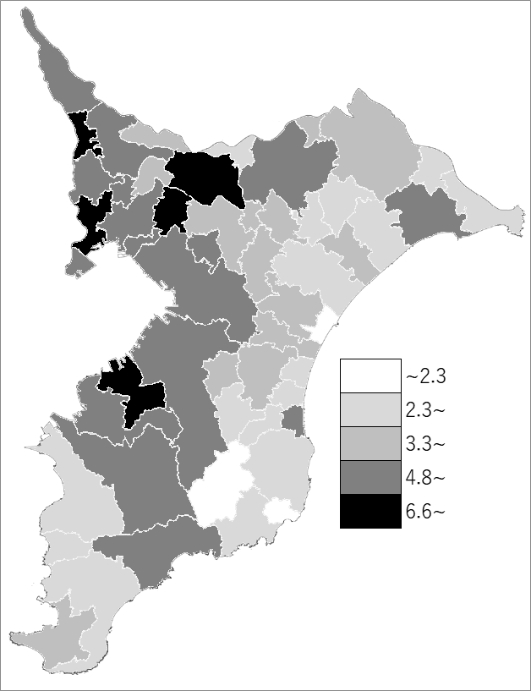
 | 千葉県の推移
 | 出生数(右軸) | 指標
令和2年 | 40168 | 6.6
令和3年 | 38426 | 6.3
令和4年 | 36966 | 6.1
令和5年 | 35658 | 5.9
令和6年 | 33763 | 5.6

《備 考》 ・資料出所 健康福祉指導課「人口動態統計の概況（確定数）」 ・算出方法 出生数÷人口

